acronyms
Biogeographical definitions and acronyms of the sites

Region | Sub-provinces | Geographical definition | Acronym
Western Atlantic
Greater Caribbean | Carolinian | North Carolina State to Mérida (México) | CA
 | Bermuda | Bermuda Is. | BE
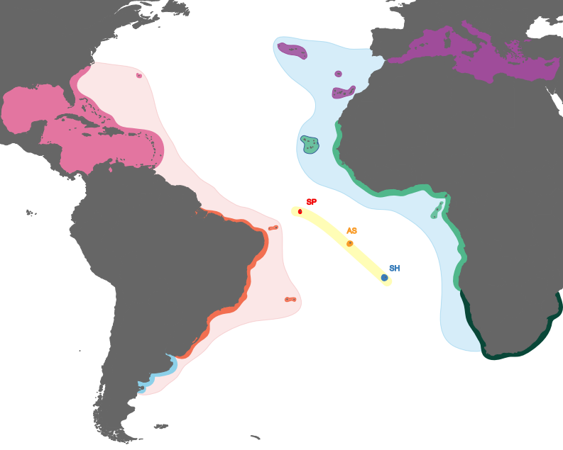
 | Central Caribbean | Central America and offshore islands (except mentioned elsewhere), Florida Keys | CC
 | Southern Caribbean | Panamá to Trinidad and Tobago | SC
Southwestern Atlantic
Brazilian Province | North Brazil | Great Amazon Reef | NB
 | Northeastern Brazil | Rio Grande do Norte to Southern Bahia State | NE
 | Southeastern Brazil | Espírito Santo to Paraná States | SE
 | South Brazil | Santa Catarina State | SB
Brazilian oceanic islands | Rocas Atoll |  | AR
 | Fernando de Noronha |  | FN
 | Trindade Is. |  | TR
Warm-temperate Argentinian Province | Argentinian | Rio Grande do Sul State, from Uruguay to Patagonia | PT
Mid-Atlantic Ridge | St Paul’s Rocks |  | SP
 | Ascension |  | AS
 | St Helena |  | SH
Eastern Atlantic
Northeastern Atlantic | Mediterranean | Levant to Gibraltar | MD
Lusitana | Azores |  | AZ
 | Madeira |  | MA
 | Canaries |  | CN
Tropical Eastern Atlantic | Northwest Africa | Gibraltar to Cape Verde (Senegal) | NT
 | Cape Verde Is. |  | CV
 | São Tomé & Príncipe | Includes Annobon | ST
 | Tropical West Africa | Cape Verde to Moçamedes (Angola) | EA
Southwest Africa | Benguela | Moçamedes to Cape of Good Hope | BN
 | Agulhas | Cape of Good Hope to Kei River | CP
Southwestern Indian Ocean | South Africa’s Indian Ocean | From Kei River to Kosi Bay | IO

